субстрат 2
401.285004 | 95235.878783 | 95235.878783 | 103861.54983 | 119598.52325 | 108059.68337 | 93584.155466 | 111435.46788 | 95791.6611 | 94936.346781 | 100173.45553 | 108460.78065 | 114755.82141 | 89461.500755 | 90172.751284 | 98122.099157 | 111735.03743 | 109566.48013 | 84702.412813 | 90260.933561 | 78445.612301 | 91685.574638 | 104201.2053 | 109820.11361 | 81814.573534 | 88060.072496 | 84804.645625 | 83558.304129 | 81200.405506 | 92790.37306 | 69510.351165 | 95043.214047 | 109626.66871 | 102668.01723 | 73201.877005 | 75590.310313 | 78414.014365 | 63833.965709 | 73394.357024 | 80371.123572 | 73442.115478 | 88025.399692 | 109200.4739 | 86706.327603 | 71890.436898 | 66956.279677 | 73143.609183 | 65195.273502 | 84291.372334 | 86728.367541 | 88228.044423 | 69846.913746 | 91446.863462 | 68162.62986 | 79592.714758 | 62499.505761 | 73500.308963 | 74978.632966 | 73876.1773 | 71130.435247 | 89276.156384 | 88021.606978 | 87419.753442 | 60151.608909 | 68427.817945 | 72652.057455
402.874231 | 95202.027936 | 95202.027936 | 104502.74291 | 120904.95678 | 108608.95652 | 93895.548715 | 112073.94954 | 96350.947742 | 95639.299464 | 100955.20827 | 109189.92408 | 115804.04827 | 89773.879142 | 90419.724371 | 98700.898132 | 112607.93529 | 110165.83301 | 84604.688659 | 90364.624319 | 78669.157372 | 92076.321619 | 104984.38973 | 110484.60457 | 82154.254993 | 88547.191688 | 84752.749644 | 84272.548303 | 81564.733894 | 93362.146107 | 69742.673494 | 95141.497208 | 110123.67847 | 103214.38696 | 73313.238976 | 75862.024475 | 78610.866159 | 64159.593563 | 73744.496683 | 80809.962923 | 73828.848538 | 87871.949057 | 110178.67571 | 87168.491824 | 71958.944884 | 67109.536891 | 73272.016569 | 65403.475907 | 84715.32706 | 87153.041865 | 88451.650508 | 70168.67239 | 92021.46248 | 68501.385656 | 80826.75404 | 62910.667054 | 74220.230249 | 75755.540887 | 74596.987559 | 71683.317788 | 89914.305959 | 88798.452789 | 88271.211853 | 60556.621141 | 68968.482375 | 73324.369761
404.463063 | 93979.471426 | 93979.471426 | 103362.90972 | 119977.89724 | 107880.74229 | 92934.004454 | 110952.60195 | 95268.091358 | 94749.734581 | 100610.68479 | 108423.48937 | 115071.0702 | 89319.292704 | 89556.826827 | 97881.912554 | 111788.74 | 109601.19594 | 84348.958756 | 89889.248885 | 78190.142611 | 91479.629165 | 104279.56196 | 109438.43565 | 81651.072508 | 88479.290997 | 84437.519779 | 83818.957759 | 80728.431647 | 92413.177668 | 69259.295704 | 94510.97483 | 109576.93315 | 102253.96736 | 72818.77617 | 75047.714814 | 78062.136457 | 63960.557118 | 73424.803628 | 80608.931384 | 73238.724893 | 86902.012339 | 109061.42667 | 86533.921795 | 71373.766362 | 66665.338838 | 72796.52134 | 64953.796121 | 83882.818696 | 86518.050133 | 88095.12402 | 69784.721972 | 91324.269147 | 67940.789642 | 80581.582021 | 63196.923907 | 74339.420898 | 75736.508939 | 74594.979408 | 71653.269629 | 90232.682846 | 88861.724542 | 88529.391743 | 60867.905284 | 69359.554202 | 73522.647623
406.051499 | 91398.105152 | 91398.105152 | 101554.84565 | 117776.91954 | 105798.87963 | 91489.432853 | 108390.92691 | 93455.411977 | 93080.241074 | 98244.642429 | 105764.28834 | 113248.05366 | 86925.980172 | 87977.419223 | 96184.99014 | 109000.63079 | 107022.11628 | 82401.41543 | 87889.256287 | 76917.183845 | 89105.990254 | 102216.61375 | 106805.89428 | 79657.960122 | 86136.652232 | 82549.940537 | 81530.345535 | 78727.746139 | 90056.355445 | 67823.499527 | 91998.319229 | 107105.00511 | 99528.658026 | 71413.57313 | 73747.117824 | 76328.017964 | 62771.316925 | 72065.45864 | 78813.34473 | 71692.551497 | 84467.895728 | 106209.0511 | 84516.54107 | 69842.578052 | 65559.956722 | 71376.918967 | 63702.165061 | 81787.998839 | 84098.167593 | 85787.802405 | 67721.042675 | 89470.490754 | 66814.998446 | 78867.97854 | 62040.451697 | 73281.094459 | 74630.157159 | 74068.077685 | 70889.490333 | 89282.741143 | 87966.460229 | 87924.557442 | 60341.998717 | 68431.619521 | 72377.080119
407.63954 | 88106.917958 | 88106.917958 | 99544.610248 | 115925.34686 | 103581.75702 | 89001.757379 | 105437.56066 | 90559.356367 | 90550.346873 | 96090.634187 | 103285.5658 | 111392.4697 | 84609.953548 | 85294.953712 | 93346.065118 | 106162.47735 | 103494.68747 | 79770.08995 | 85103.021834 | 74914.785571 | 86280.389179 | 100096.9039 | 103231.11334 | 77318.204335 | 83801.852601 | 80215.173019 | 79270.91696 | 76564.517643 | 87036.584417 | 65879.31732 | 89070.648396 | 105053.96731 | 95826.106524 | 69391.750225 | 71709.192292 | 74310.78546 | 60880.687987 | 70296.402113 | 76808.705783 | 69501.124789 | 81283.653427 | 103120.76427 | 81559.062443 | 67864.034322 | 64014.912414 | 69395.323162 | 62098.925385 | 78811.869475 | 80966.648535 | 83170.994041 | 65957.514452 | 86846.056247 | 64970.439329 | 76430.769208 | 60961.887285 | 71611.116298 | 73246.188842 | 72517.482747 | 69869.189721 | 87262.309386 | 85845.303591 | 86202.640724 | 59316.695164 | 66936.293171 | 71277.660166
409.227186 | 84613.915182 | 84613.915182 | 96386.07564 | 112351.5044 | 100796.30319 | 86152.225545 | 101821.04534 | 87159.749842 | 87217.551104 | 93017.366528 | 99503.238604 | 108389.78692 | 81601.354922 | 82429.93548 | 90123.358393 | 102313.17674 | 99325.977359 | 77237.740958 | 82071.471704 | 72556.686705 | 82957.907412 | 97093.870727 | 99202.881454 | 74872.89253 | 80883.262798 | 77341.574266 | 76456.075604 | 73744.553574 | 83731.966372 | 63792.705141 | 85299.344642 | 100955.53003 | 91743.266664 | 66711.387093 | 69724.854463 | 71775.316985 | 59265.083305 | 68056.299098 | 73973.723614 | 66773.202238 | 77964.767956 | 99599.984186 | 78437.143531 | 65309.48738 | 62180.26181 | 67035.656897 | 60199.874216 | 75683.142299 | 77893.107833 | 79898.488828 | 63193.567804 | 83532.784819 | 62982.724062 | 73327.803547 | 59394.11808 | 69612.036135 | 70608.258241 | 71153.486951 | 68478.329368 | 84900.491309 | 83273.691404 | 83897.739814 | 57860.230248 | 65314.091033 | 69192.49817
410.814437 | 80659.0791 | 80659.0791 | 93456.068989 | 108413.48763 | 97483.228413 | 83221.26498 | 97655.055802 | 83921.8702 | 83896.565067 | 89081.819452 | 95925.811867 | 105371.41427 | 78474.339026 | 79169.13618 | 86380.482259 | 97609.362239 | 94890.67413 | 74098.860873 | 78362.439338 | 70028.388095 | 79379.446964 | 94554.275883 | 94325.578497 | 71725.557175 | 77666.73437 | 74397.044929 | 73116.997022 | 70995.883206 | 79858.379515 | 61283.203961 | 81055.253995 | 97791.259336 | 87529.830348 | 64706.906994 | 67052.441599 | 69357.582211 | 57221.164732 | 65479.556318 | 70972.037006 | 63970.729517 | 74323.269697 | 95014.640867 | 74651.012302 | 62922.282655 | 60051.175985 | 64439.415134 | 58254.507778 | 72154.588362 | 74129.55606 | 76535.807281 | 60435.206061 | 80124.227738 | 60324.985903 | 69964.195013 | 57366.397802 | 67001.530722 | 67997.313891 | 68933.954538 | 66915.274914 | 81445.887783 | 80122.468941 | 81327.365687 | 56184.52768 | 62745.96181 | 66799.334181
412.401293 | 77740.148012 | 77740.148012 | 91134.191845 | 104906.57853 | 94464.190211 | 80765.879292 | 94312.733534 | 81075.597169 | 81217.988619 | 86249.193286 | 92805.300754 | 102673.31947 | 76048.234802 | 76428.696414 | 83371.756985 | 93530.135648 | 91246.878128 | 71729.995963 | 75451.430737 | 68055.684829 | 76798.980377 | 91945.991356 | 91094.41437 | 69380.981555 | 75173.196107 | 72328.51386 | 70917.789286 | 68761.980609 | 77123.517592 | 59359.577171 | 77711.840657 | 94807.956853 | 83814.395415 | 62654.881284 | 65338.086095 | 67287.514057 | 55703.554875 | 63633.724074 | 68421.678983 | 61708.402564 | 71945.619714 | 91410.611038 | 71682.771465 | 60948.675437 | 58643.076848 | 62674.31168 | 56543.607204 | 69574.185791 | 71595.562548 | 73951.978405 | 58384.146355 | 77760.915704 | 58438.914251 | 67405.982094 | 56072.931867 | 64866.324485 | 65835.023994 | 67215.492794 | 65575.202219 | 78814.186144 | 77222.261625 | 78712.284148 | 54504.281537 | 60980.501601 | 64859.005215
413.987754 | 75146.694048 | 75146.694048 | 89093.501633 | 101869.98889 | 91740.38094 | 78480.527957 | 91080.326265 | 78318.902249 | 78801.961215 | 83605.521087 | 89672.031043 | 100090.4417 | 73736.602314 | 74330.475602 | 80680.315875 | 90110.625009 | 87981.450424 | 69455.101488 | 73120.668563 | 66106.943243 | 74089.265192 | 89512.942994 | 87538.667829 | 67395.827452 | 72664.267699 | 69831.97736 | 68746.929076 | 66894.597358 | 74656.828932 | 57803.325369 | 75187.603342 | 91805.558459 | 81064.047156 | 60846.745162 | 63993.89921 | 65339.301551 | 54435.523408 | 62069.480824 | 66408.749206 | 59827.708839 | 69403.613144 | 88106.039006 | 69179.57671 | 58958.399592 | 57410.972766 | 60877.509793 | 55056.484708 | 67421.119697 | 69305.375159 | 71741.981099 | 56495.744588 | 75321.028947 | 56640.212739 | 64647.091011 | 54682.872713 | 62972.078926 | 63774.472359 | 65843.784326 | 64170.807593 | 76338.150084 | 74353.622779 | 76006.287049 | 53131.591631 | 59238.033883 | 62978.261857
415.573821 | 72832.484486 | 72832.484486 | 87299.29277 | 99317.867072 | 89287.881384 | 76631.696183 | 88309.191011 | 76503.612987 | 76876.202313 | 80925.192535 | 87074.976239 | 98159.80639 | 71541.049571 | 72119.78725 | 78460.389766 | 87408.922209 | 85304.524321 | 67591.601818 | 70935.993161 | 64747.061306 | 72036.958222 | 87399.893297 | 84832.645296 | 65432.917121 | 70893.698424 | 68216.986515 | 67061.529595 | 65019.704774 | 72492.043277 | 56377.56256 | 72620.408324 | 88990.268787 | 78500.491587 | 59490.963926 | 62737.10126 | 63953.638482 | 53085.188308 | 60439.86463 | 64441.88721 | 58074.037646 | 67229.867468 | 85464.728045 | 67246.584637 | 57891.873436 | 56268.072554 | 59359.916078 | 54032.955644 | 65523.239795 | 67188.863427 | 69689.627497 | 54955.066376 | 73281.421022 | 55305.044276 | 62453.625185 | 53569.403888 | 61325.525667 | 61960.854172 | 64437.081583 | 62796.137027 | 73880.674889 | 72184.427221 | 73780.255551 | 51726.684883 | 57608.418985 | 61342.616401
417.159493 | 72013.567922 | 72013.567922 | 86495.631892 | 97780.364667 | 88130.606792 | 75764.41206 | 87245.864484 | 75192.624907 | 75474.419599 | 80233.968534 | 85459.130659 | 97355.658384 | 70721.034075 | 71375.533406 | 76841.783698 | 86510.23219 | 83647.424366 | 66764.941777 | 69742.218173 | 64007.393908 | 70841.04629 | 86233.333067 | 83529.398089 | 64671.205399 | 70151.91669 | 67654.178146 | 66137.254105 | 64408.474525 | 71165.06415 | 55966.271548 | 71127.831155 | 87793.09036 | 76808.302831 | 58713.637199 | 61783.455647 | 63284.008731 | 52340.371695 | 59822.81514 | 63572.531479 | 57262.810048 | 66334.076552 | 83910.305712 | 66066.65049 | 56865.749728 | 55736.951519 | 58907.891185 | 53678.669283 | 64511.306063 | 66482.316507 | 68321.967473 | 54346.116695 | 72230.320521 | 54387.897385 | 61407.897245 | 52901.08199 | 60443.586293 | 60934.845353 | 63727.217912 | 62580.65129 | 72808.469232 | 70518.675433 | 72386.820818 | 51024.447575 | 56711.05808 | 60419.185172
418.74477 | 70701.946997 | 70701.946997 | 85183.5173 | 95855.815019 | 86825.936335 | 74727.810719 | 85924.292151 | 73737.706598 | 74511.136973 | 78809.585276 | 83918.160579 | 96145.324596 | 69732.92805 | 70052.547183 | 75745.011802 | 84594.283758 | 82123.738076 | 65731.617556 | 68610.638976 | 62782.918018 | 69749.450425 | 84818.512801 | 81639.727972 | 63759.446865 | 68728.61756 | 66595.674285 | 65257.873934 | 63570.650023 | 69943.089147 | 54936.195733 | 70145.112225 | 86355.668209 | 75532.146218 | 57854.004286 | 61544.426808 | 62618.320156 | 51866.667258 | 58895.292717 | 62589.391673 | 56524.142504 | 65118.748407 | 82750.759267 | 64882.11549 | 56316.694081 | 55307.706183 | 58092.07652 | 52926.261209 | 63620.6287 | 65260.228639 | 66943.095156 | 53387.397784 | 71384.124387 | 53485.31375 | 59903.90925 | 52305.10743 | 59761.326832 | 59881.761334 | 62776.399416 | 61900.240965 | 71339.757855 | 69326.993071 | 71014.405269 | 50323.216513 | 55631.801785 | 59707.473014
420.329654 | 69718.803732 | 69718.803732 | 84243.477706 | 94702.538337 | 85813.168063 | 73865.093272 | 84488.932617 | 73185.723855 | 73537.002142 | 77613.125697 | 82931.651523 | 95422.436204 | 68797.803531 | 69035.193796 | 74999.619199 | 83347.253648 | 81022.93897 | 65132.724824 | 67629.558671 | 62227.606222 | 68720.201209 | 83795.569412 | 80751.904871 | 62908.990684 | 68220.757556 | 65770.665341 | 64218.085773 | 62974.948866 | 69055.79411 | 54588.207653 | 68890.587849 | 85082.325746 | 74408.15412 | 57242.658994 | 60838.481833 | 61652.996147 | 51229.247153 | 58333.389272 | 61676.590031 | 55698.010974 | 64228.464376 | 81277.660118 | 64022.130356 | 55525.31707 | 54826.440372 | 57685.172764 | 52544.199259 | 62713.530478 | 64522.18819 | 66559.520164 | 52752.68737 | 70383.092277 | 53071.387345 | 59013.115597 | 51749.032361 | 58994.43218 | 59350.355482 | 62310.508635 | 61275.7141 | 70341.966006 | 68144.681761 | 70141.954472 | 49459.03518 | 55103.514403 | 58883.007571
421.914143 | 69668.326662 | 69668.326662 | 84529.977906 | 94538.972417 | 85493.233478 | 73831.853169 | 84597.186621 | 72904.215697 | 73525.143896 | 77714.513622 | 82672.108611 | 95218.18586 | 69170.275783 | 69364.184252 | 74794.217212 | 83361.784899 | 80944.090627 | 65150.665956 | 67722.611967 | 62078.874862 | 68934.952042 | 83995.446372 | 80858.786829 | 63047.545735 | 68031.223913 | 65900.658691 | 64615.259979 | 62752.673749 | 69226.76831 | 54677.386514 | 68891.333205 | 85034.432941 | 74394.93223 | 57366.946104 | 60709.242189 | 61913.706342 | 51327.18776 | 58282.35253 | 61881.415877 | 55717.609337 | 64145.662273 | 81556.177079 | 64092.807931 | 55576.829356 | 54988.130702 | 57476.462364 | 52470.254486 | 62726.872134 | 64288.818924 | 66809.756058 | 52742.536594 | 70367.031918 | 53055.854332 | 59096.911337 | 51741.421467 | 58868.857278 | 59269.475097 | 62221.624381 | 61164.235152 | 70078.599749 | 67898.493703 | 69801.140824 | 49862.931088 | 55217.638697 | 58739.614436
...
 |  |  |  |  | 88373.133512 | 81659.93451 | 86394.329546 | 72143.844151 | 75918.51559 | 83198.047508 | 84907.244438 | 96345.603935 | 72584.568106 | 70859.314189 | 76229.170254 | 80545.189966 | 79282.936662 | 69643.757398 | 69655.567975 | 72413.593134 | 67034.159656 | 81670.040725 | 77499.880391 | 64666.050479 | 72132.701324
 |  |  |  |  | 88210.762515 | 81705.466657 | 86222.261951 | 72335.437696 | 75768.892216 | 83117.538678 | 84851.527878 | 95994.822546 | 72488.072429 | 70754.66692 | 75821.71276 | 80439.565716 | 78819.902888 | 69675.998679 | 69348.766207 | 72247.294326 | 67228.698855 | 81493.761979 | 77218.536726 | 64571.278229 | 71715.403519
 |  |  |  |  | 88729.673967 | 82038.120643 | 86943.921542 | 72483.827122 | 76026.367933 | 83644.277176 | 85169.08954 | 96501.636281 | 72744.608756 | 71261.82062 | 76165.88885 | 80843.973203 | 79525.172906 | 69815.75643 | 69876.237387 | 72417.421201 | 67503.170536 | 82185.23903 | 77638.498562 | 64958.27472 | 72198.687859

 |  |  |  |  | 33836.505385 | 48184.172035 | 31731.118224 | 47464.576376 | 45718.533674 | 43152.110494 | 33789.828146 | 25393.07768 | 52227.078925 | 52703.24112 | 46026.115889 | 32646.605611 | 34217.883751 | 58000.23854 | 54373.99575 | 61273.411574 | 53793.688968 | 37360.774647 | 34048.563744 | 60169.107388 | 55862.220746

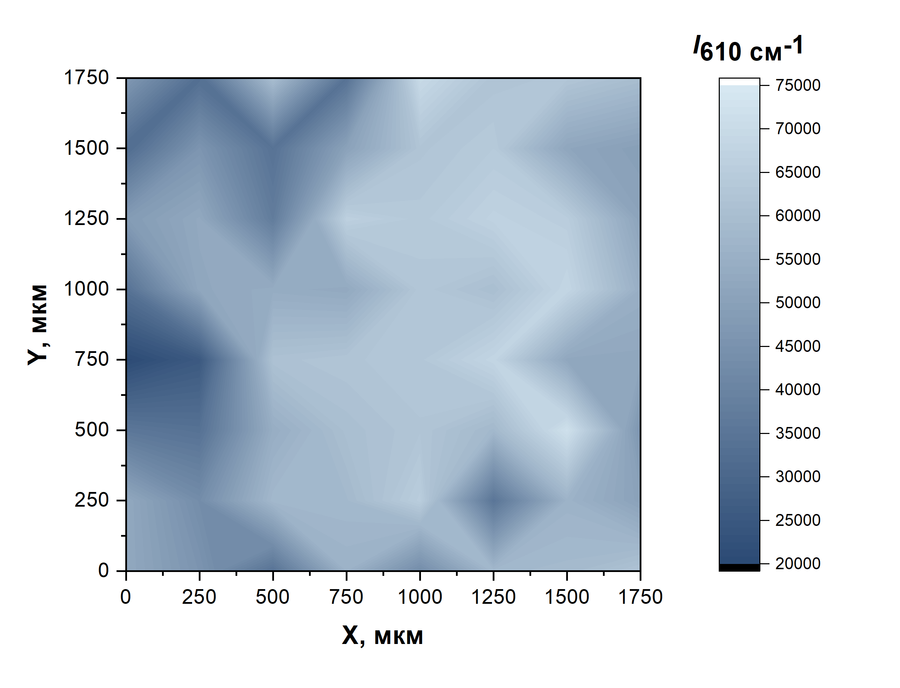
 |  |  |  |  | 33836.50538 | 48184.17204 | 31731.11822 | 47464.57638
 |  |  |  |  | 52227.07893 | 52703.24112 | 46026.11589 | 32646.60561
 |  |  |  |  | 53793.68897 | 37360.77465 | 34048.56374 | 60169.10739
 |  |  |  |  | 52839.45713 | 66344.78179 | 50430.48063 | 33947.55619
 |  |  |  |  | 63019.40479 | 63748.07706 | 62248.48119 | 69766.68066
 |  |  |  |  | 60230.45866 | 67003.97644 | 64169.29297 | 61978.21173
 |  |  |  |  | 68392.5442 | 65354.7683 | 51764.68304 | 62807.16283
 |  |  |  |  | 54829.22428 | 50945.20615 | 49397.25294 | 59764.78999
...

